ETAPA 2
 | METODOLOGÍA DE EVALUACIÓN Y GESTIÓN DE RIESGOS INSTITUCIONALES DE CORRUPCIÓN
 | INSTRUCTIVO PARA EL INGRESO DE INFORMACIÓN

ETAPA 2: EVALUACIÓN DEL RIESGO
No. | DESCRIPCIÓN
8. DESCRIPCIÓN DEL RIESGO | En este ítem se debe describir al riesgo de manera clara y precisa, de tal manera que no presente ambigüedades o confusiones con la causa que lo generó.
9. PROCESO/ SUBPROCESO/ ACTIVIDAD DONDE SE IDENTIFICA EL RIESGO | Es el procedimiento organizado en el cual se identifican y valoran las posibles amenazas o riesgos que podrían impactar a la institución.
10. FACTORES EXTERNOS | Se identificará con una (X) si el riesgo identificado se produce por eventos relacionados con factores externos a la entidad que causen algún perjuicio interno. Los factores externos pueden ser económicos, políticos, tecnológicos, sociales, legales y ambientales.
11. FACTORES INTERNOS | Se colocará con una (X) si el riesgo identificado se produce por eventos relacionados con al menos una persona de la entidad involucrada, en actos fuera de la normativa. Los factores internos incluyen la infraestructura, los recursos humanos, la cultura organizacional, el cumplimiento de objetivos, la tecnología y los procesos.
12. ÁREA RESPONSABLE | Se identificará el área relacionada donde se ejecuta la actividad generadora del riesgo institucional de corrupción.
13. NATURALEZA DEL RIESGO (ECONÓMICO LEGAL, REPUTACIONAL) | Se refiere al contexto específico en el cual se presenta el riesgo, involucrando a diferentes categorías como: económico, legal o reputacional. Entender esta naturaleza permite a las instituciones identificar y clasificar los riesgos según su tipo, lo que facilita la toma de decisiones estratégicas y operativas. Esta clasificación también ayuda a establecer prioridades al momento de asignar recursos para mitigar los riesgos más significativos. - Económico: Se relaciona con los recursos económicos de la institución, principalmente con la eficiencia y transparencia en el manejo de los recursos. - Legal: Afecta la capacidad de la entidad para dar cumplimiento a la legislación y obligaciones contractuales. - Reputacional: : Se refiere a la posibilidad de que la institución sufra un daño a su reputación, debido a acciones o eventos que pueden ser percibidos como negativos por sus grupos de interés.
14. IMPORTANCIA | Hace referencia a la relevancia que tiene un riesgo dentro del proceso de gestión de la institución, impactando el alcance de los objetivos estratégicos y operativos. Los riesgos más importantes son aquellos que pueden influir directamente en la toma de decisiones y en el rendimiento general de la organización. Este concepto permite priorizar los riesgos que requieren atención inmediata para garantizar el éxito de la institución. | 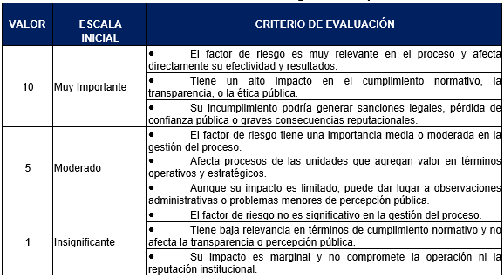
15. PROBABILIDAD | Hace referencia a la relevancia que tiene un riesgo dentro del proceso de gestión de la institución, impactando el alcance de los objetivos estratégicos y operativos. Los riesgos más importantes son aquellos que pueden influir directamente en la toma de decisiones y en el rendimiento general de la organización. Este concepto permite priorizar los riesgos que requieren atención inmediata para garantizar el éxito de la institución. | 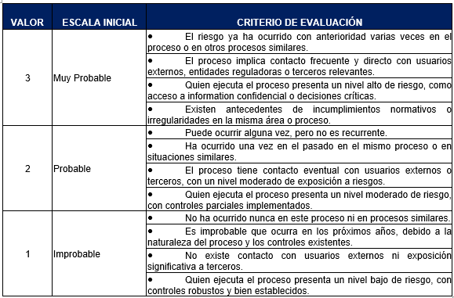
16. IMPACTO | Se refiere a las consecuencias negativas que se producirían si un riesgo se materializa dentro de la institución. Este concepto evalúa la magnitud de los efectos que el riesgo tendría en las operaciones y objetivos de la institución, lo cual permite comprender los daños potenciales y determinar el nivel de intervención necesario para mitigar el riesgo. | 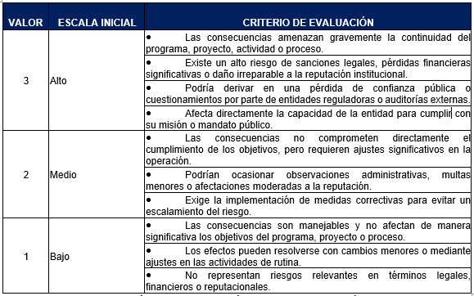
17. RIESGO INHERENTE | Es el riesgo propio de las actividades y los servicios que presta la institución, sin considerar los controles o mecanismos de prevención existentes.
18. CRITERIO RIESGO INHERENTE | Para una mejor clasificación del Riesgo Inherente, se considera una escala que oscila entre 1 a 90 puntos, de acuerdo a la calificación obtenida al multiplicar las variables de Importancia, Probabilidad e Impacto. Una vez obtenido el resultado del Riesgo Inherente se establecen los “Criterios de Riesgo Inherente”, mediante la utilización de colores para representar el nivel de criticidad del riesgo. Este sistema visual clasifica el Riesgo Inherente en: Bajo (verde), Moderado (amarillo) y Alto (rojo). | 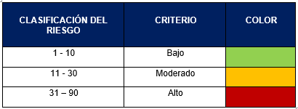
19. CONTROL | Describe los controles existentes o implementados por la entidad en sus diferentes procesos, para prevenir y mitigar el riesgo.
19.1. PERIODICIDAD | Constituye la frecuencia con la cual se ejecuta el control identificado. Se clasifica bajo los siguientes parámetros: | 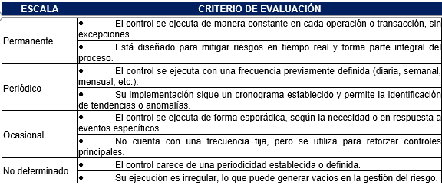
19.2. OPORTUNIDAD | Constituye el nivel de oportunidad con el cual se ejecuta el control identificado. Se clasifica bajo los siguientes parámetros | 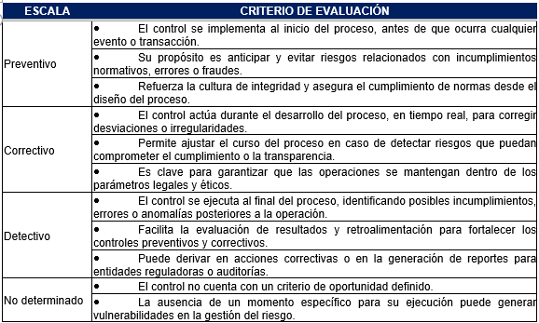
19.3. AUTOMATIZACIÓN | Constituye el nivel de automatización con el cual se ejecuta el control identificado, se clasifica de acuerdo con la siguiente escala: | 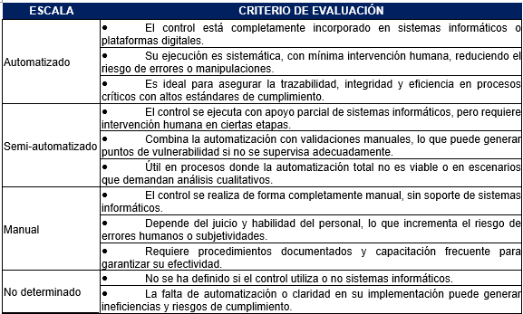
19.4 COBERTURA DEL CONTROL | Se refiere a la amplitud o alcance de un control dentro de un proceso, actividad o sistema. Este criterio evalúa qué tan extensiva es la aplicación de un control a lo largo de todos los aspectos relevantes de un proceso, desde su inicio hasta su final, y su capacidad para abordar todos los riesgos identificados | 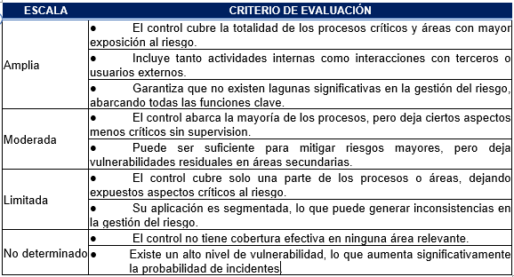
20. EFECTIVIDAD CONTROLES | Es el resultado de la combinación de periodicidad, oportunidad, nivel de automatización y cobertura del control en la aplicación del control identificado.
21. NÚMERO DE CONTROLES QUE EXISTEN | Contabiliza el número de controles que se implementan.
22. EFECTIVIDAD DEL SISTEMA DE CONTROL | Para determinar el orden de la efectividad del sistema de control, se debe considerar la siguiente clasificación:
23. RIESGO RESIDUAL | El riesgo residual es el resultado que queda después de considerar el impacto de los controles de mitigación sobre la reducción del riesgo. Para esto se debe realizar una relación entre la Calificación Obtenida del Riesgo Inherente con el valor del Diseño del Control.
24. CRITERIO EXPOSICIÓN AL RIESGO | Hace referencia a las condiciones o parámetros bajo los cuales se evalúa y se acepta el nivel de exposición a un riesgo dentro de una organización.
25. VALORACIÓN DEL RIESGO | Se analizarán las acciones a tomar conforme el resultado obtenido en el criterio exposición al riesgo. Según la ISO 31000:2018 estas son: • Evitar: Consiste en eliminar la actividad que genera el riesgo. • Reducir o mitigar: Consiste en implementar controles para disminuir la probabilidad o impacto del riesgo. • Compartir o transferir: Consiste en delegar parte del riesgo a terceros. • Aceptar: Consiste en asumir las posibles consecuencias del riesgo, si estas son tolerables.

